流程分析法引子
引子
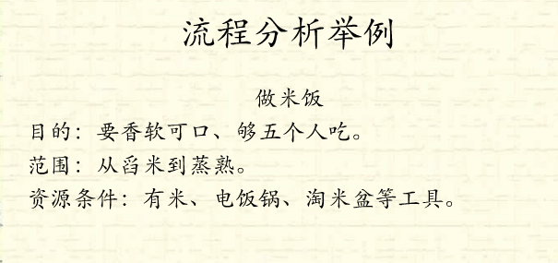

ATM提款机流程图

Q：ATM提款机有多少条路径？
数路径的方法：数有多少条闭合环路 然后+1

流程分析法实例1
实例1
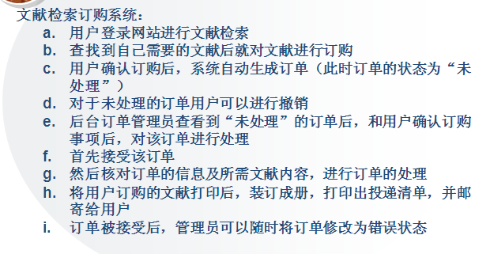

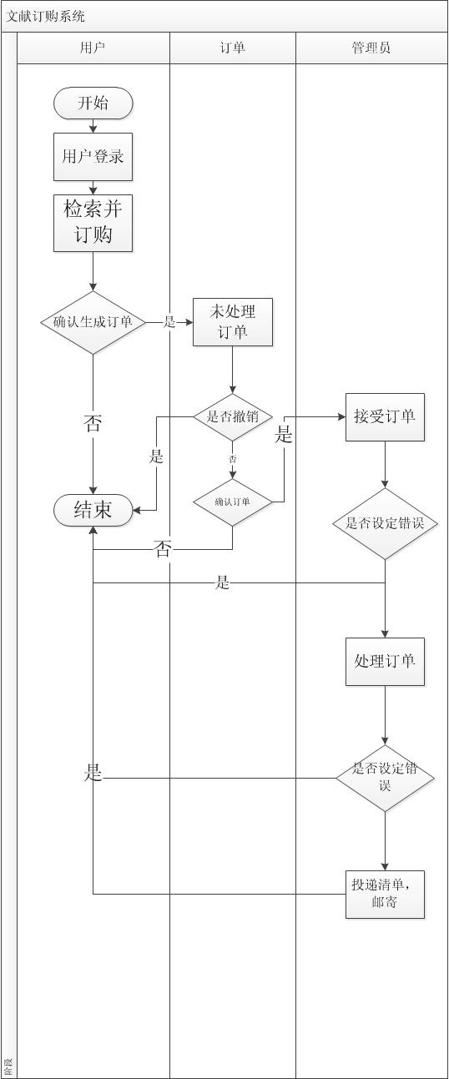
步骤一：画出业务流程图 | 测试路径：
 | 用户登录——>检索并订购——>确认生成订单——>未处理订单——>确认订单——>接受订单——>处理订单——>邮寄
 | 用户登录——>检索并订购——>不生成订单
 | 用户登录——>检索并订购——>确认生成订单——>未处理订单——>撤销订单
 | 用户登录——>检索并订购——>确认生成订单——>未处理订单——>确认订单失败
 | 用户登录——>检索并订购——>确认生成订单——>未处理订单——>确认订单——>接受订单——>设定订单错误
 | 用户登录——>检索并订购——>确认生成订单——>未处理订单——>确认订单——>接受订单——>处理订单——>设定订单错误

Sheet1
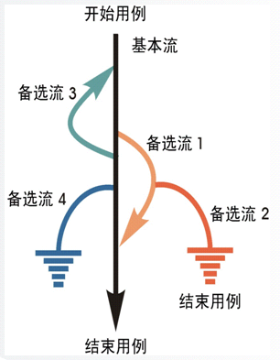

路径覆盖：
基本流
基本流+备选流1
基本流+备选流1+备选流2
基本流+备选流3
基本流+备选流4
基本流+备选流3+备选流1
基本流+备选流3+备选流1+备选流2
基本流+备选流3+备选流4

路径的权重：
备选流1： | 4
备选流2： | 2
备选流3： | 4
备选流4： | 2

流程分析法实例2
实例2
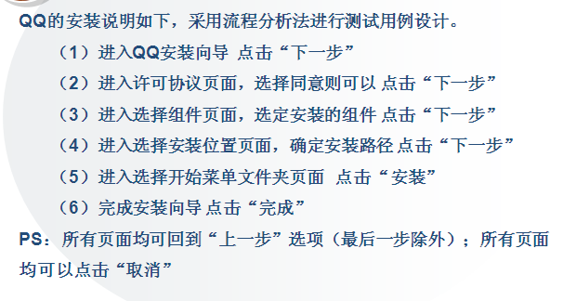

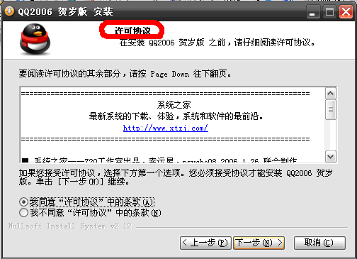
运行QQ2006.exe
点击“下一步” | 点击“上一步”，回到上一界面，点击“下一步” |  | 点击“上一步”，回到上一界面，点击“下一步”
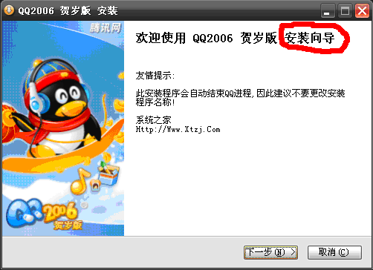
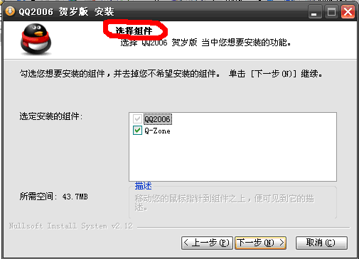

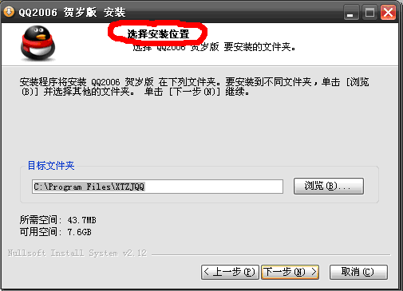
点击“上一步”，回到上一界面，点击“下一步” | 点击“上一步”，回到上一界面，点击“安装” |  | 点击“完成”，安装过程结束。
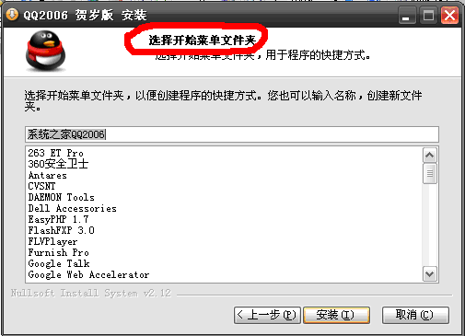
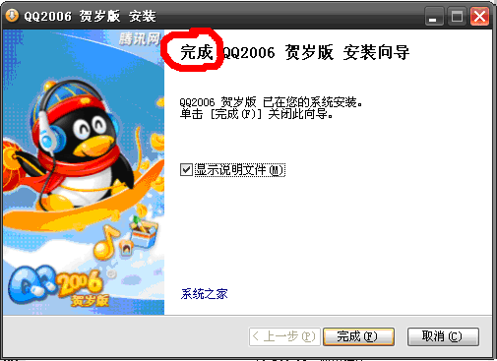

在所有界面中，点击“取消”，
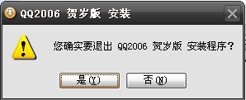

点击“是”，退出安装；点击“否”，回到点击“取消”前界面。

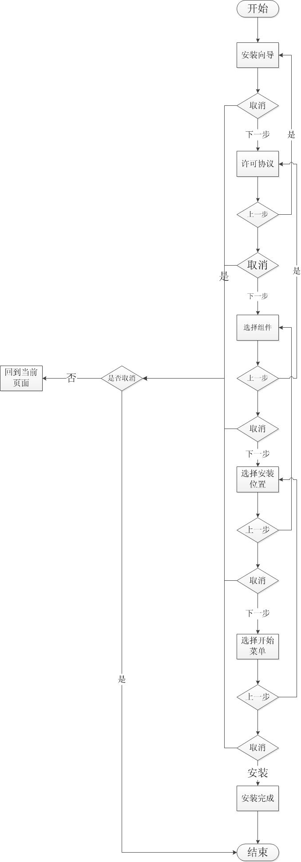
步骤一：画出业务流程图 |  | 测试路径：
 |  | 基本流： | 安装向导——>许可协议——>选择组件——>选择安装位置——>选择开始菜单——>安装完成
 |  | 备选流： | 安装向导——>取消——>确定取消
 |  |  | 安装向导——>许可协议——>选择组件——>上一步——>许可协议——>取消——>确认取消
 |  |  | 安装向导——>许可协议——>选择组件——>选择安装位置——>取消——>回到当前页面——>上一步——>选择组件
 |  |  | 安装向导——>许可协议——>选择组件——>选择安装位置——>选择开始菜单——>取消——>回到当前页——>安装——>安装完成

综合练习
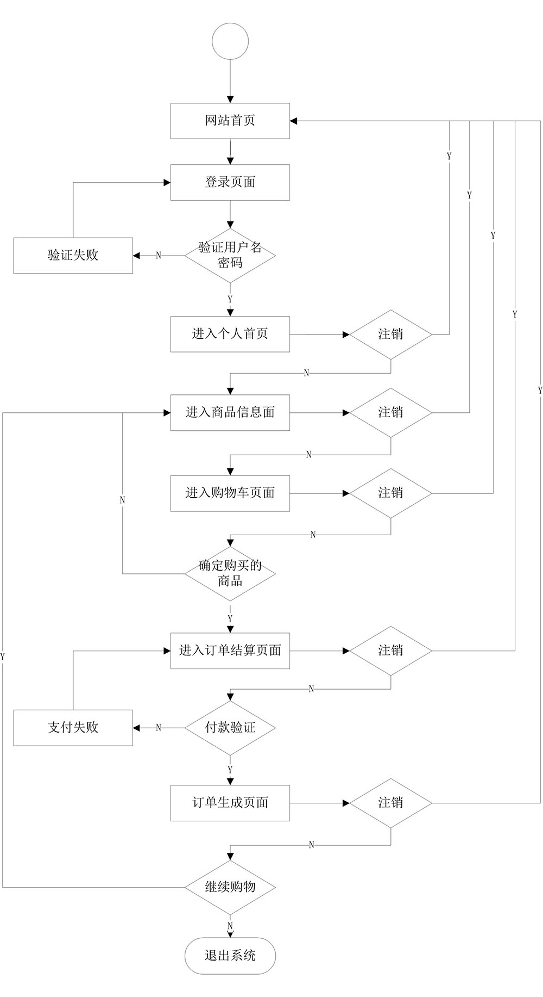
综合练习
某网站购物流程
当用户打开网站首页，进入登陆页面输入正确的用户名和密码，则进入该网站个人首页。若用户名或密码错误则提示验证失败，并返回登陆页面。通过个人首页，用户可以查看各类商品信息，把感兴趣的商品放入购物车。当用户想要结算的时候，则会进入购物车购物车中的商品放入订单结算页面。在订单结算页面进行支付操作，若支付验证通过则进入订单生成页面，若验证失败则返回到订单结算页面。支付成功后（订单生成页面）可以继续购物，也可以直接退出系统。 提示1：用户在操作过程中可随时注销登录返回网站首页，暂无需考虑在操作过程中关闭系统的情况。 提示2：这里暂不考虑直接选中商品下单的情况，必须通过购物车添加商品。
要求：画出流程图，完成路径的编写

